Tabelle1
NR | Message Name | Ticketname/KeyName | verschlüsselt mit | Schlüssel ist bekannt |  |  |  | Bemerkungen
 |  |  |  | Client | KDC |  | Server
 |  |  |  |  | AS | TGS
1 | AS_REQ |  | Keine Verschlüsselung |  |  |  |  | der Client bittet um ein Ticket-Granting-Ticket Client -> KDC
2 | AS_REP | TGS_SA,KDC | KA | x | x |  |  | Authentication Server sucht nach bekanntem User und gibt ein TGT aus, welches mit dem Secret Key des Users verschlüsselt ist. Client <- KDC
 | Client Teil

 | AS_REP | TGT = TGS_SA,KDC + exp Time | KKDC |  | x
 | TGT Teil

3 | TGS_REQ | Authenticator | TGS_SA,KDC | x |  | x |  | User sendet das TGT weiter an den Ticket Granting Server Client -> KDC
 |  | TGT

4 | TGS_REP | ST | KB |  |  | x |  | TGS sendet ein Service Ticket an den Client Client <- KDC
 |  | Client Ticket | TGS_SA,KDC | x |  | x

5 | AP_REQ | ST | KB |  |  | x |  | Client sendet das Service Ticket vom Ticket Granting Server an den Service Client -> Service

 |  | Authenticator | KA,B | x |  | x

6 | AP_REP | Session key für den Service |  | x |  |  |  | Service macht eine letzte Authentication und sendet den Session Key an den Client Client <- Service

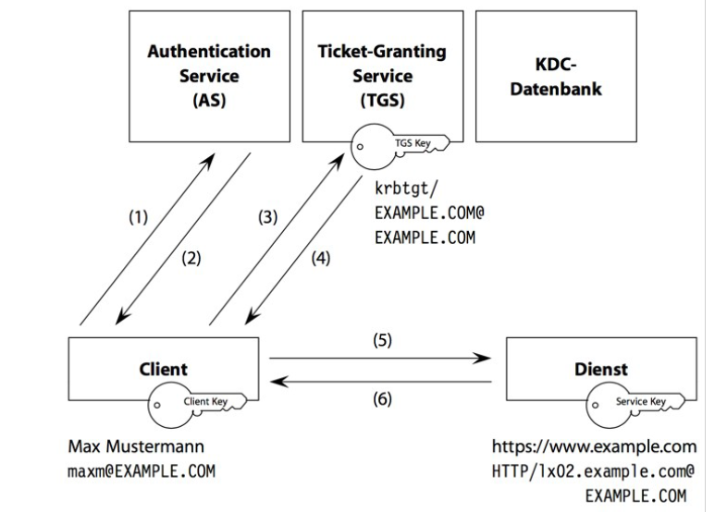
 | Legende Schlüssel
 | KA | private Key Client
 | KKDC | private Key KDC
 | SA,KDC | Session Key (Authentisierung)
 | KB | private Key Server
 | SA,B | Session Key für NetworkService

